南風原町
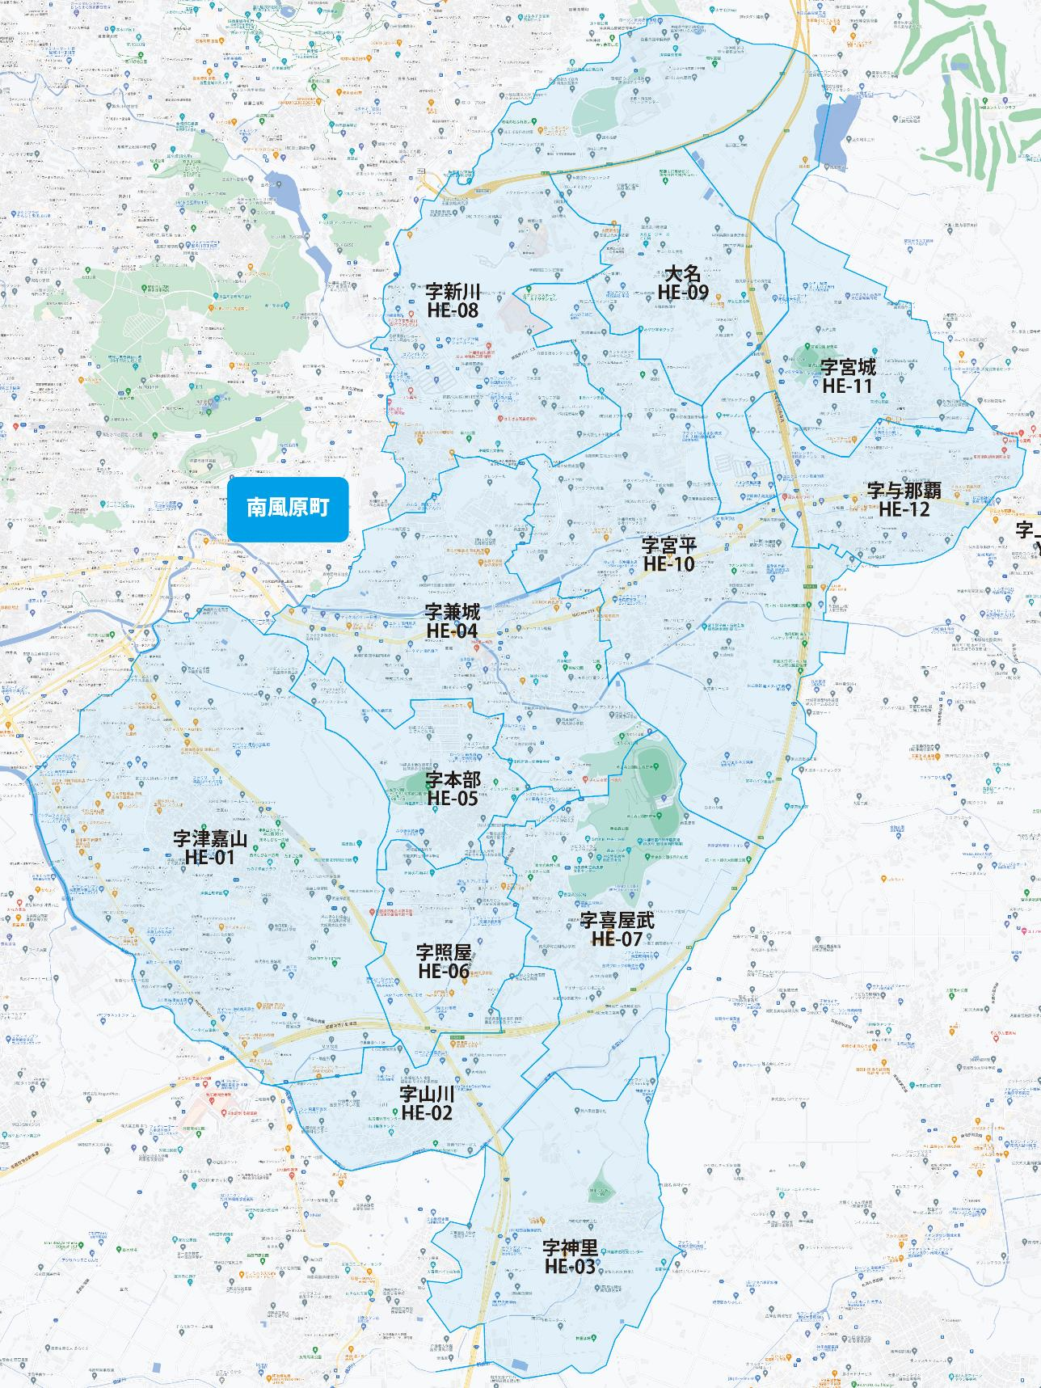

 |  |  |  |  |  |  |  |  | 2025-11-01 |  | 総部数
 |  |  |  |  |  |  |  | ①セグメントを選びます▶ | 軒並 | 配布部数 | 軒並 | 集合 | 戸建
 |  |  |  |  |  |  |  |  | 合計 | 0 | 12510 | 8070 | 4440
▼②選択するエリアに「1」を入力 |  |  |  |  |  |  | ▼②選択するエリアに「1」を入力 |  |  | ▲③合計値が表示されます
選択 | 図番 | 町域 | 配布部数 | 軒並 | 集合 | 戸建 | 選択 | 図番 | 町域 | 配布部数 | 軒並 | 集合 | 戸建
 | HE-01 | 字津嘉山 | 0 | 4260 | 3350 | 910 |  | HE-07 | 字喜屋武 | 0 | 290 | 100 | 190
 | HE-02 | 字山川 | 0 | 250 | 80 | 170 |  | HE-08 | 字新川 | 0 | 850 | 460 | 390
 | HE-03 | 字神里 | 0 | 330 | 180 | 150 |  | HE-09 | 字大名 | 0 | 200 | 70 | 130
 | HE-04 | 字兼城 | 0 | 1970 | 1320 | 650 |  | HE-10 | 字宮平 | 0 | 2210 | 1300 | 910
 | HE-05 | 字本部 | 0 | 590 | 380 | 210 |  | HE-11 | 字宮城 | 0 | 250 | 20 | 230
 | HE-06 | 字照屋 | 0 | 580 | 410 | 170 |  | HE-12 | 字与那覇 | 0 | 730 | 400 | 330

